Sheet1
SKU | Subtítulo | Descripción | Vigencia | URL | URL Coincide con SKU | Tiene Imagen | Imagen
34006120 | Producto | Compra una moto con tu es la mejor opción para pagar menos y llévate un cupón de descuento por $200 pesos para un casco premium 1 . Recuerda que el uso de casco ya es reglamentario. 1 Modelos seleccionados; Sujeto a disponibilidad de Inventario, códigos no participantes: 34004960, 34001603, 34004725, 34004984, 34004581, 34004313, 34001315, 34004259, 34005079, 34005095, 34005096, 34005080. | Aplica en tiendas. Vigencia: 15 al 21 de octubre de 2024. | casco-abatible-mrc-67bgxl-gris-extra-grande-34006120[p]cmpid-Organico-Folleto-cambaceo-FolletoS42-Visitas-PDF-EKT-MOV-ACC-Cascos-na-version | TRUE | TRUE | 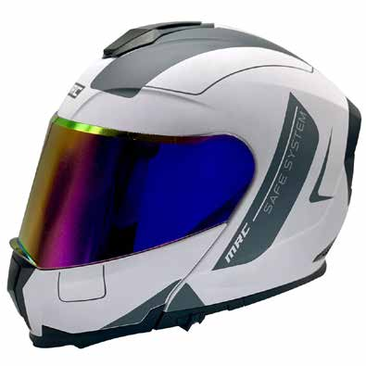
34005010 | Casco Kov Estelar Fredom | 40 $ x 52 semanas con 10% de enganche Hasta 30% de descuento es la mejor opción para pagar menos | Vigencia: 15 al 21 de octubre de 2024. | casco-abatible-kov-estelar-fredom-negro-mate-extra-grande-34005010[p]cmpid-Organico-Folleto-cambaceo-FolletoS42-Visitas-PDF-EKT-MOV-ACC-Cascos-na-version | TRUE | TRUE | 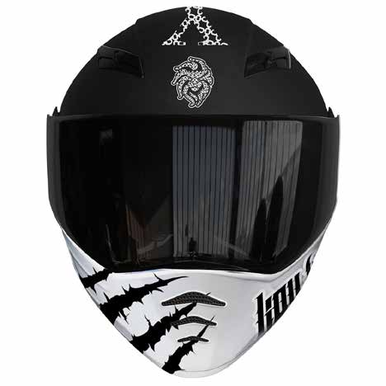
34005884 | Casco Nzi Trendy It Visor | 41 $ X 52 semanas con 10% de enganche Hasta 25% de descuento es la mejor opción para pagar menos | Vigencia: 15 al 21 de octubre de 2024. | casco-cerrado-nzi-trendy-it-visor-negro-con-amarillo-l-34005884[p]cmpid-Organico-Folleto-cambaceo-FolletoS42-Visitas-PDF-EKT-MOV-ACC-Cascos-na-version | TRUE | TRUE | 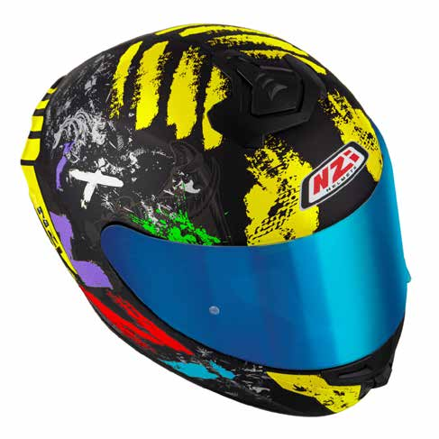
34006131 | Casco MRC 67BGL | 45 $ x 52 semanas con 10% de enganche Hasta 28% de descuento es la mejor opción para pagar menos | Vigencia: 15 al 21 de octubre de 2024. | casco-abatible-mrc-67bgl-gris-grande-34006131[p]cmpid-Organico-Folleto-cambaceo-FolletoS42-Visitas-PDF-EKT-MOV-ACC-Cascos-na-version | TRUE | TRUE | 
34006119 | Casco MRC 67ATL | 45 $ x 52 semanas con 10% de enganche Hasta 28% de descuento es la mejor opción para pagar menos | Vigencia: 15 al 21 de octubre de 2024. | casco-abatible-mrc-67atl-azul-grande-34006119[p]cmpid-Organico-Folleto-cambaceo-FolletoS42-Visitas-PDF-EKT-MOV-ACC-Cascos-na-version | TRUE | TRUE | 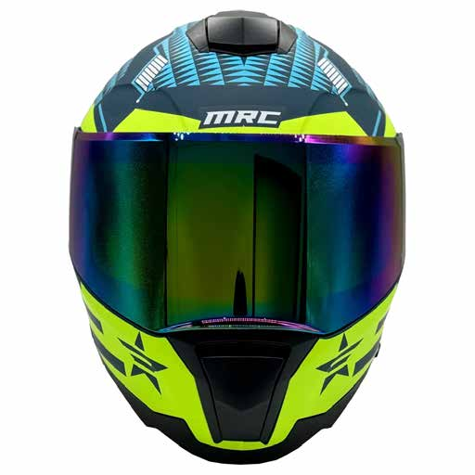
34006093 | Casco KOV DC Rick y Morty | 47 $ x 52 semanas con 10% de enganche Hasta 21% de descuento es la mejor opción para pagar menos | Vigencia: 15 al 21 de octubre de 2024. | casco-abatible-kov-dc-rick-y-morty-verde-extra-grande-34006093[p]cmpid-Organico-Folleto-cambaceo-FolletoS42-Visitas-PDF-EKT-MOV-ACC-Cascos-na-version | TRUE | TRUE | 